お弁当オーダー表
 | スターボウル お弁当オーダー表 【団体様専用】 |  |  |  |  |  |  |  |  | 税込み金額
 | ※予定日５日前までに、お申込みが必要になります。 個数の変更は、３日前まで可能です。

① | 洋風弁当 |  | ② | 和風弁当 |  | ③ | 焼きそば弁当 |  | ④ | ハンバーグ弁当
 | 800円 |  |  | 800円 |  |  | 650円 |  |  | 650円
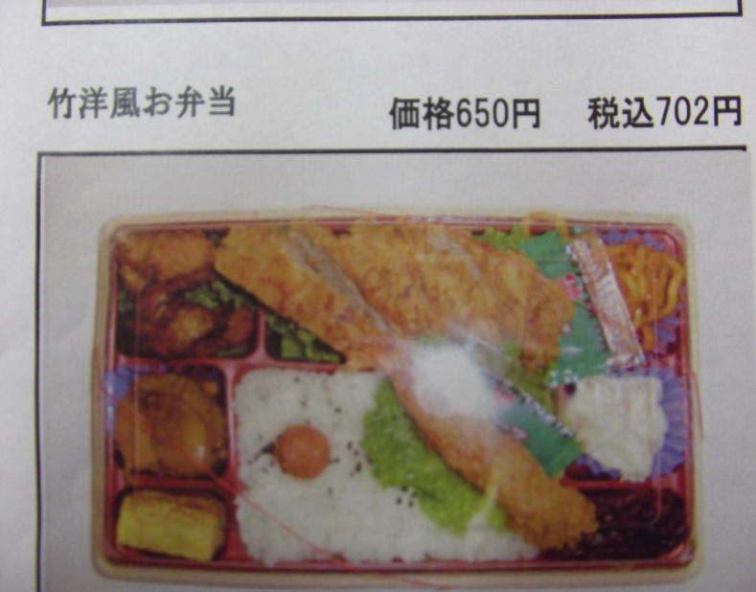
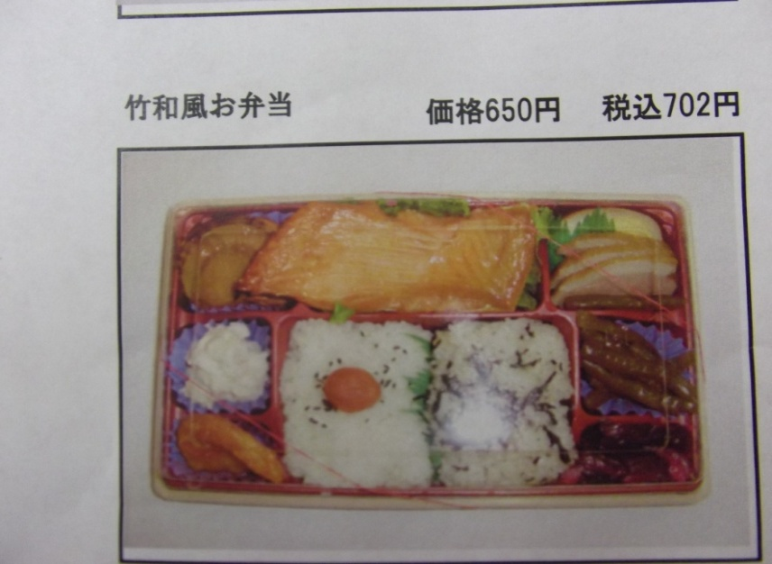
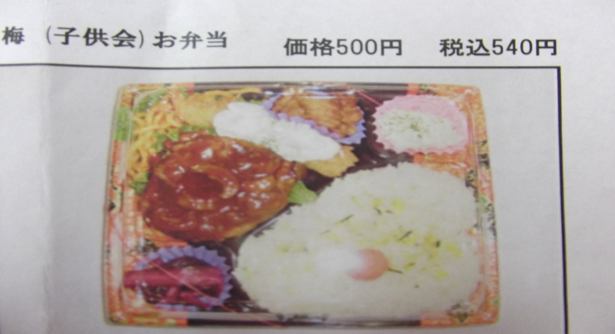

 | ヒレカツ エビフライ |  |  | ハラス 帆立 |  |  | 焼きそば エビフライ |  |  | ハンバーグ エビフライ
 | ナポリタン ご飯 |  |  | えびチリ ご飯 |  |  | 焼売 肉団子 目玉焼き |  |  | ナポリタン 唐揚げ
 | サラダ 漬物 |  |  | 煮物 漬物 |  |  | 唐揚げ サラダ 漬物 |  |  | ご飯 サラダ 漬物
 |  | 個 |  |  | 個 |  |  | 個 |  |  | 個

⑤ | おにぎりセット |  | ⑥ | から揚げBOX(中) |  | ⑦ | から揚げBOX(大)
 | 450円 |  |  | 750円 |  |  | 1,450円 |  |  | ご予約名
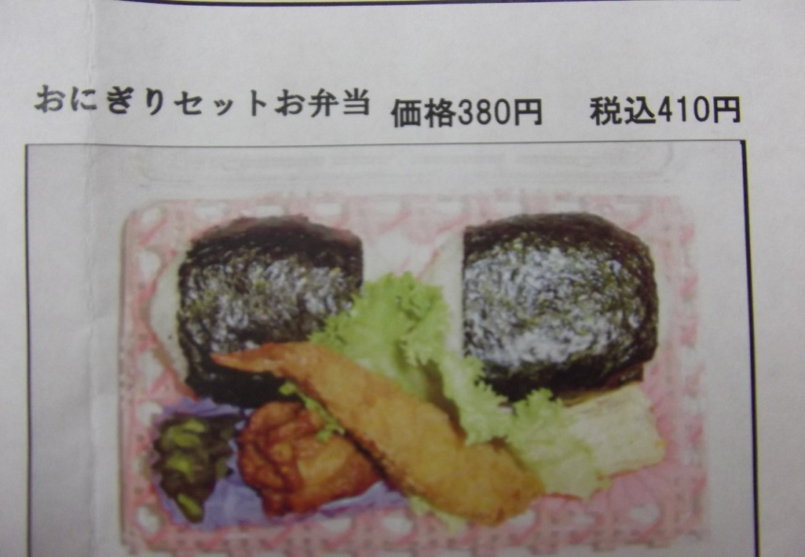
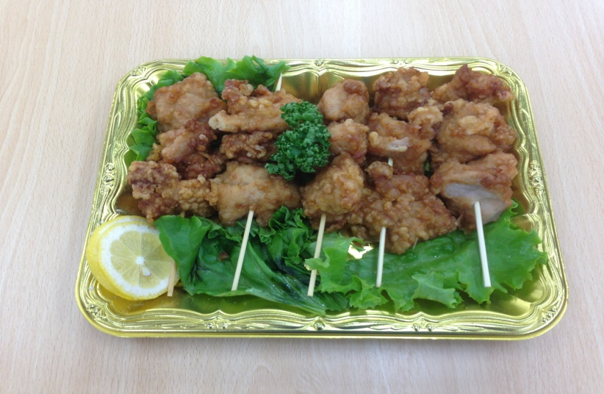
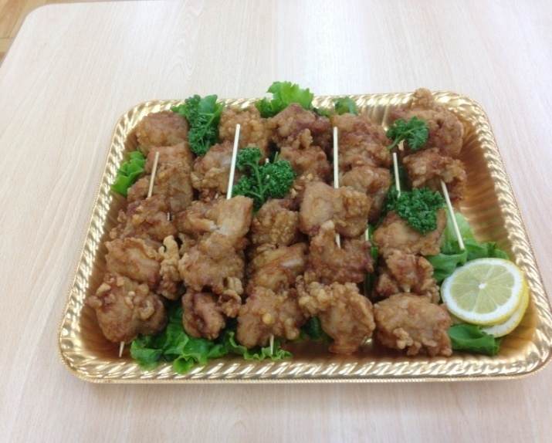
 |  |  |  |  |  |  |  |  |  | 日時 |  | 月 |  | 日

 |  |  |  |  |  |  |  |  |  | 提供時刻 |  |  | ：

 |  |  |  |  |  |  |  |  |  | ご連絡先

 | 鮭おにぎり 梅おにぎり |  |  | 約５名様向け |  |  | 約１０名様向け |  |  | 合計金額
 | エビフライ 唐揚げ |  |  | 鳥のから揚げ １５個 |  |  | 鳥のから揚げ ３０個
 | 厚焼きたまご 漬物 |  |  | １串から揚げ３個×５本 |  |  | １串から揚げ３個×１０本 |  |  | ２０２５年１月提供分より、お弁当の 内容・価格を全て変更させて頂きます。
 |  | 個 |  |  | 個 |  |  | 個

